Sheet0
...
单位 | 元/吨 | 元/吨 | 元/吨 | 元/吨 | 元/500千克 | 元/吨 | 元/吨 | 元/吨 | 元/吨 | 元/吨 | 元/吨 | 元/吨 | 元/吨 | 元/吨 | 元/吨 | 元/吨
频率 | 日 | 日 | 日 | 日 | 日 | 日 | 日 | 日 | 日 | 日 | 日 | 日 | 日 | 日 | 日 | 日
来源 | 郑州商品交易所 | 大连商品交易所 | 郑州商品交易所 | 郑州商品交易所 | 大连商品交易所 | 大连商品交易所 | 大连商品交易所 | 大连商品交易所 | 大连商品交易所 | 大连商品交易所 | 大连商品交易所 | 大连商品交易所 | 郑州商品交易所 | 郑州商品交易所 | 郑州商品交易所 | 郑州商品交易所
国家 | 中国 | 中国 | 中国 | 中国 | 中国 | 中国 | 中国 | 中国 | 中国 | 中国 | 中国 | 中国 | 中国 | 中国 | 中国 | 中国
指标ID | EMM01373405 | EMM01373404 | EMI01693253 | EMI01693252 | EMM00283918 | EMM00649747 | EMI00000077 | EMI00000079 | EMI00000076 | EMI00000075 | EMI00000074 | EMI00000073 | EMM00649761 | EMI00000078 | EMI00000084 | EMI00000083
时间区间 | 1995-04-17~2023-09-15 | 1995-04-17~2023-09-15 | 1995-04-17~2023-09-15 | 1995-04-17~2023-09-15 | 1995-04-17~2023-09-15 | 1995-04-17~2023-09-15 | 1995-04-17~2023-09-15 | 1995-04-17~2023-09-15 | 1995-04-17~2023-09-15 | 1995-04-17~2023-09-15 | 1995-04-17~2023-09-15 | 1995-04-17~2023-09-15 | 1995-04-17~2023-09-15 | 1995-04-17~2023-09-15 | 1995-04-17~2023-09-15 | 1995-04-17~2023-09-15
更新时间 | 2023-09-15 | 2023-09-15 | 2023-09-15 | 2023-09-15 | 2023-09-15 | 2023-09-15 | 2023-09-15 | 2023-09-15 | 2023-09-15 | 2023-09-15 | 2023-09-15 | 2023-09-15 | 2023-09-15 | 2023-09-15 | 2023-09-15 | 2023-09-15
表名 | 国内期货价格(日) | 国内期货价格(日) | 国内期货价格(日) | 国内期货价格(日) | 国内期货价格(日) | 国内期货价格(日) | 国内期货价格(日) | 国内期货价格(日) | 国内期货价格(日) | 国内期货价格(日) | 国内期货价格(日) | 国内期货价格(日) | 国内期货价格(日) | 国内期货价格(日) | 国内期货价格(日) | 国内期货价格(日)
2023-09-15 | 10058 | 17185 | 13390 | 9361 | 4647 | 2990 | 2692 | 7478 | 8310 | 4062 | 4944 | 5100 | 23340 | -- | 9012 | 6928
2023-09-14 | 10002 | 16990 | 13085 | 9215 | 4385 | 2948 | 2664 | 7472 | 8290 | 3979 | 4842 | 5103 | 22935 | -- | 8927 | 6872
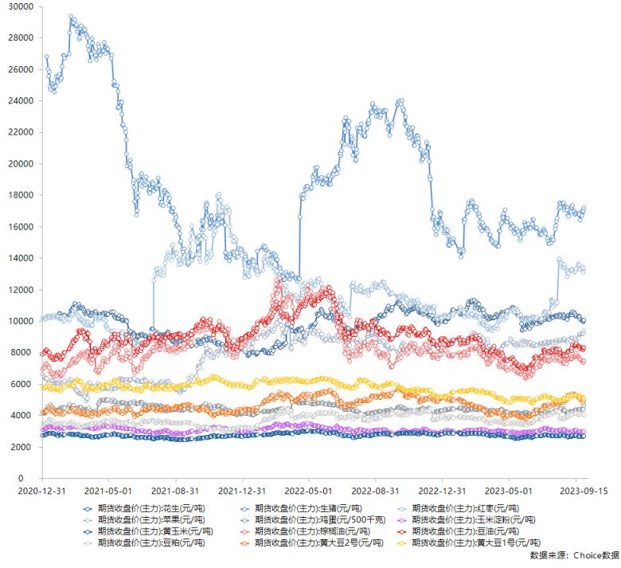
2023-09-13 | 9928 | 16950 | 13125 | 9230 | 4378 | 2934 | 2649 | 7368 | 8160 | 3995 | 4822 | 5131 | 22835 | -- | 8761 | 6903
2023-09-12 | 10022 | 17030 | 13285 | 9161 | 4415 | 2943 | 2652 | 7436 | 8274 | 4057 | 4910 | 5178 | 23140 | -- | 8971 | 6956
2023-09-11 | 10058 | 16700 | 13435 | 9164 | 4401 | 2969 | 2668 | 7446 | 8258 | 4103 | 4972 | 5157 | 22950 | -- | 9009 | 6991
2023-09-08 | 10108 | 16420 | 13310 | 9220 | 4396 | 2980 | 2657 | 7560 | 8252 | 4062 | 5011 | 5154 | 22580 | -- | 8951 | 7085
2023-09-07 | 10252 | 16770 | 13330 | 9180 | 4398 | 2989 | 2677 | 7582 | 8320 | 4137 | 5155 | 5219 | 22650 | -- | 9076 | 7062
2023-09-06 | 10292 | 16730 | 13565 | 9114 | 4408 | 2996 | 2691 | 7690 | 8410 | 4135 | 5197 | 5273 | 23430 | -- | 9252 | 7117
2023-09-05 | 10266 | 16845 | 13645 | 8922 | 4402 | 2997 | 2685 | 7716 | 8388 | 4086 | 5173 | 5247 | 23345 | -- | 9276 | 7058
2023-09-04 | 10288 | 16830 | 13515 | 8914 | 4370 | 2993 | 2673 | 7750 | 8402 | 4032 | 5151 | 5230 | 23245 | -- | 9287 | 7038
2023-09-01 | 10354 | 16840 | 13310 | 8807 | 4365 | 3052 | 2716 | 7952 | 8590 | 4105 | 5276 | 5292 | 23820 | -- | 9508 | 7025
2023-08-31 | 10318 | 16845 | 13145 | 8781 | 4343 | 3073 | 2733 | 7896 | 8470 | 4137 | 5283 | 5287 | 23515 | -- | 9477 | 6951
2023-08-30 | 10324 | 16870 | 13195 | 8928 | 4354 | 3066 | 2731 | 7804 | 8460 | 4136 | 5288 | 5267 | 23790 | -- | 9478 | 6959
2023-08-29 | 10464 | 16780 | 13260 | 8904 | 4353 | 3058 | 2728 | 7764 | 8438 | 4144 | 5324 | 5236 | 23600 | -- | 9443 | 6913
2023-08-28 | 10546 | 16985 | 13095 | 8868 | 4238 | 3014 | 2708 | 7720 | 8416 | 4121 | 5366 | 5253 | 23810 | -- | 9328 | 6908
2023-08-25 | 10574 | 17360 | 13235 | 8917 | 4240 | 3022 | 2717 | 7752 | 8486 | 4075 | 5382 | 5274 | 23045 | -- | 9343 | 6890
2023-08-24 | 10560 | 17220 | 13300 | 8927 | 4185 | 2990 | 2693 | 7630 | 8290 | 3997 | 5265 | 5201 | 22830 | -- | 9290 | 6866
2023-08-23 | 10378 | 17275 | 13295 | 8926 | 4228 | 2959 | 2668 | 7574 | 8134 | 3979 | 5231 | 5192 | 22830 | -- | 9109 | 6819
2023-08-22 | 10386 | 16945 | 13215 | 8919 | 4218 | 2928 | 2650 | 7612 | 8130 | 3974 | 5221 | 5154 | 22740 | -- | 9332 | 6823
2023-08-21 | 10380 | 17040 | 13200 | 8786 | 4255 | 2923 | 2653 | 7670 | 8168 | 4088 | 5302 | 5238 | 22725 | -- | 9456 | 6975
2023-08-18 | 10368 | 16655 | 13065 | 8825 | 4230 | 2908 | 2645 | 7614 | 8084 | 4010 | 5276 | 5238 | 22765 | -- | 9318 | 6884
2023-08-17 | 10356 | 16755 | 13165 | 8645 | 4138 | 2915 | 2626 | 7594 | 8076 | 3962 | 5285 | 5190 | 22625 | -- | 9371 | 6880
2023-08-16 | 10120 | 17080 | 12810 | 8691 | 4172 | 2951 | 2637 | 7526 | 8002 | 3900 | 5120 | 5070 | 22720 | -- | 9183 | 6844
2023-08-15 | 10190 | 17245 | 13000 | 8776 | 4181 | 3015 | 2705 | 7520 | 8006 | 3914 | 5041 | 5052 | 23040 | -- | 9204 | 6844
2023-08-14 | 10226 | 17225 | 13205 | 8759 | 4166 | 3023 | 2701 | 7270 | 7788 | 3883 | 4970 | 5057 | 23040 | -- | 9125 | 6881
2023-08-11 | 10242 | 17220 | 13575 | 8871 | 4326 | 3046 | 2713 | 7306 | 7800 | 3859 | 4941 | 5033 | 23315 | -- | 9097 | 6910
2023-08-10 | 10360 | 17075 | 13460 | 8857 | 4373 | 3071 | 2739 | 7388 | 7862 | 3837 | 4955 | 5075 | 23175 | -- | 9160 | 6889
2023-08-09 | 10434 | 17500 | 13450 | 8864 | 4421 | 3139 | 2736 | 7388 | 7884 | 3826 | 4911 | 5109 | 23170 | -- | 9312 | 6877
2023-08-08 | 10168 | 17460 | 13620 | 8770 | 4354 | 3132 | 2718 | 7304 | 7774 | 3756 | 4814 | 4987 | 23120 | -- | 9193 | 6731
2023-08-07 | 10302 | 17500 | 13370 | 8784 | 4325 | 3100 | 2767 | 7462 | 7902 | 3770 | 4849 | 4996 | 23355 | -- | 9301 | 6662
2023-08-04 | 10366 | 17490 | 13680 | 8794 | 4431 | 3082 | 2767 | 7530 | 7966 | 3812 | 4847 | 4978 | 23065 | -- | 9280 | 6682
2023-08-03 | 10260 | 17235 | 13720 | 8756 | 4415 | 3064 | 2751 | 7442 | 7854 | 3770 | 4788 | 4940 | 23160 | -- | 9210 | 6654
2023-08-02 | 10366 | 17300 | 13930 | 8735 | 4437 | 3041 | 2716 | 7664 | 8216 | 3820 | 4843 | 4929 | 23725 | -- | 9401 | 6665
2023-08-01 | 10416 | 17515 | 13910 | 8733 | 4383 | 3038 | 2703 | 7588 | 8126 | 3817 | 4787 | 4966 | 23490 | -- | 9449 | 6632
2023-07-31 | 10280 | 17140 | 13810 | 8758 | 4323 | 3051 | 2715 | 7466 | 8024 | 4253 | 4714 | 4969 | 23555 | -- | 9403 | 6594
2023-07-28 | 10298 | 16520 | 11175 | 8795 | 4329 | 3039 | 2710 | 7654 | 8198 | 4274 | 4780 | 4967 | 23260 | -- | 9684 | 6704
2023-07-27 | 10332 | 16355 | 11230 | 8767 | 4302 | 3024 | 2693 | 7736 | 8230 | 4311 | 4819 | 4982 | 23405 | -- | 9742 | 6685
2023-07-26 | 10366 | 16035 | 11170 | 8637 | 4293 | 3032 | 2705 | 7824 | 8232 | 4270 | 4787 | 4990 | 23635 | -- | 9829 | 6872
2023-07-25 | 10268 | 16040 | 11170 | 8670 | 4311 | 3019 | 2687 | 7680 | 8096 | 4236 | 4742 | 4961 | 23685 | -- | 9678 | 6826
2023-07-24 | 10290 | 15850 | 11015 | 8682 | 4328 | 3038 | 2683 | 7528 | 8030 | 4164 | 4684 | 4972 | 23645 | -- | 9640 | 6826
2023-07-21 | 10212 | 15150 | 10930 | 8590 | 4247 | 3046 | 2690 | 7662 | 8128 | 4156 | 4695 | 5060 | 23850 | -- | 9844 | 6784
2023-07-20 | 10278 | 15340 | 11255 | 8687 | 4177 | 3065 | 2719 | 7756 | 8252 | 4188 | 4755 | 5087 | 23840 | -- | 9850 | 6856
2023-07-19 | 10258 | 15150 | 11280 | 8648 | 4169 | 3067 | 2719 | 7668 | 8174 | 4155 | 4716 | 5103 | 23885 | -- | 9645 | 6877
2023-07-18 | 10202 | 15150 | 11300 | 8647 | 4178 | 3061 | 2705 | 7558 | 8054 | 4068 | 4617 | 5098 | 24015 | -- | 9650 | 6875
2023-07-17 | 10248 | 15015 | 11345 | 8676 | 4156 | 3119 | 2754 | 7564 | 8012 | 4064 | 4603 | 5113 | 23645 | -- | 9573 | 6882
2023-07-14 | 10106 | 14935 | 10540 | 8651 | 4112 | 3082 | 2738 | 7482 | 8060 | 4023 | 4570 | 5119 | 24045 | -- | 9703 | 6915
2023-07-13 | 10220 | 14925 | 10510 | 8654 | 4145 | 3099 | 2736 | 7426 | 7958 | 4020 | 4551 | 5128 | 24200 | -- | 9734 | 6886
2023-07-12 | 10146 | 15075 | 10485 | 8663 | 4164 | 3110 | 2746 | 7514 | 8068 | 4051 | 4665 | 5156 | 24355 | -- | 9632 | 6796
...

